提案書
 |  | 商 品 御 提 案 書

 |  |  |  |  |  |  |  | 株式会社ウチダ

<商品情報>

商品名 | miniキューブBOX30W（別注専用） |  |  |  |  |  | 商品画像
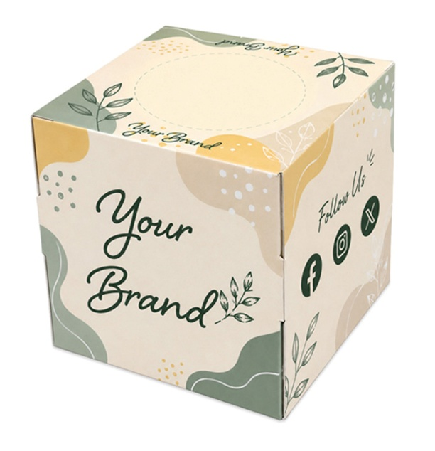
商品サイズ（約） | 縦 | 80mm | 横 | 80mm | 高 | 80mm
原紙サイズ（約） | L：200mm × W：210mm
単価（税抜）
運賃条件 | ※詳細は各営業にお問い合わせください。

本体重量（約） | 52g
ケース入数 | 100入 (荷合せ数2)
ケースサイズ（約） | Ｗ420mm × Ｄ340mm × Ｈ430mm
ケース重量（約） | 6.3kg
別注方法／最低ロット | ケース印刷／1,000個～

 | 360°すべてが広告スペース。どこから見ても企業を印象づけます。
商品プロフィール | 小さくても存在感抜群。デスクや受付など身近な場所でしっかりPR。
 | 展示会、イベント、来店記念品など幅広いノベルティに最適です。

